Лист 1
Прайс-лист
МИР ПРЯЖИ

В валюте: руб. (курс 1).
Цены указаны на 07.08.2020

№ | Номенклатура/ Характеристика номенклатуры | Описание | Изображение | Артикул | Цена | Ед. | Остаток | Ссылка на сайт
 | Рамка "Золотой Восход" 20*25 см | Рамка "Золотой Восход" 20*25 см | 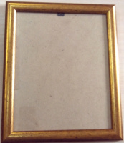 | ZV-R-200*250 | 400.00 |  |  | Изображение
 | Рамка "Золотой Восход" 20*25 см |  |  |  | 400.00 | шт | 1 | Изображение
 | Рамка багетная со стеклом 12*14.5 см | Рамка багетная со стеклом 12*14.5 см |  | ПР-РБ1214.5 | 164.50 |  |  | Изображение
 | Рамка багетная со стеклом 12*14.5 см |  |  |  | 164.50 | шт | 17 | Изображение
 | Рамка со стеклом для вышивки 10*15 см, узкая | Рамка со стеклом для вышивки 10*15 см, узкая |  | ПР-РБ_10х15/2 | 140.40 |  |  | Изображение
 | Рамка со стеклом для вышивки 10*15 см, узкая |  |  |  | 140.40 | шт | 9 | Изображение
 | Рамка со стеклом для вышивки 16*26 см | Рамка со стеклом для вышивки 16*26 см | 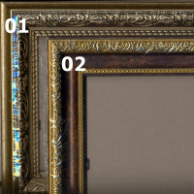 | PR-RAM-1626 | 396.00 |  |  | Изображение
 | Рамка со стеклом для вышивки 16*26 см |  |  |  | 396.00 | шт | 4 | Изображение
 | Рамка со стеклом для вышивки 9*11 см | Рамка со стеклом для вышивки 9*11 см | 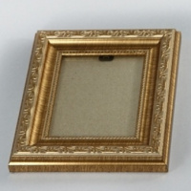 | ПР-РБ_09х11 | 125.00 |  |  | Изображение
 | Рамка со стеклом для вышивки 9*11 см |  |  |  | 125.00 | шт | 4 | Изображение

